表紙
バックドア生産管理システム
基本設計工程
画面設計書
SC-M18補助マスタメンテ

２０１９年 ８月１９日

１．機能概要
プロジェクト名 |  |  |  |  | 工程名称 |  |  | 機能ID |  | 機能名称 |  |  |  |  | 作成日 |  | 2019-08-19 | 作成者 | 詹
B/D生産管理システム |  |  |  |  | 基本設計 |  |  | SC-M18 |  | 補助マスタ |  |  |  |  | 更新日 |  |  | 更新者

１. 機能概要

１.１ 機能説明

 | 補助マスタの参照、修正、複写処理を行う。

 | (1)検索
 |  | 補助マスタの情報一覧を表示する。

 | (2)更新
 |  | 補助マスタのデータを更新する。

 | (3)複写
 |  | 選択した品名に複写された品名の情報を追加する。

１.２ 処理フロー
メニュー

マスタメニュー

補助マスタ
マスタ関係
Ｍ＿補助マスタ
 |  |  |  |  |  |  | 検索 |  |  |  | 更新・追加

 |  |  |  |  |  |  |  |  |  |  | 検索

 |  |  |  | ・生産品名マスタ |  | ・車種マスタ
 |  |  |  | ・工程マスタ |  | ・コードマスタ

１.３ 入出力テーブル

 | No |  | 種別 |  | テーブル名（As-is） |  |  |  | テーブル名（To-be） |  |  | 参照 | 追加 | 更新 | 削除 | 備考
 | 1 |  | Ｍ＿補助マスタ |  | Ｍ＿補助マスタ |  |  |  |  |  |  | ○ | ○ | ○ |  | 補助マスタ情報を取得、更新、追加する
 | 2 |  | マスタ関係 |  | 生産品名マスタ |  |  |  |  |  |  | ○ |  |  |  | 品名を取得する
 | 3 |  | マスタ関係 |  | 工程マスタ |  |  |  |  |  |  | ○ |  |  |  | 工程を取得する
 | 4 |  | マスタ関係 |  | 車種マスタ |  |  |  |  |  |  | ○ |  |  |  | 車種を取得する
 | 5 |  | マスタ関係 |  | コードマスタ |  |  |  |  |  |  | ○ |  |  |  | 区分を取得する

２．レイアウト
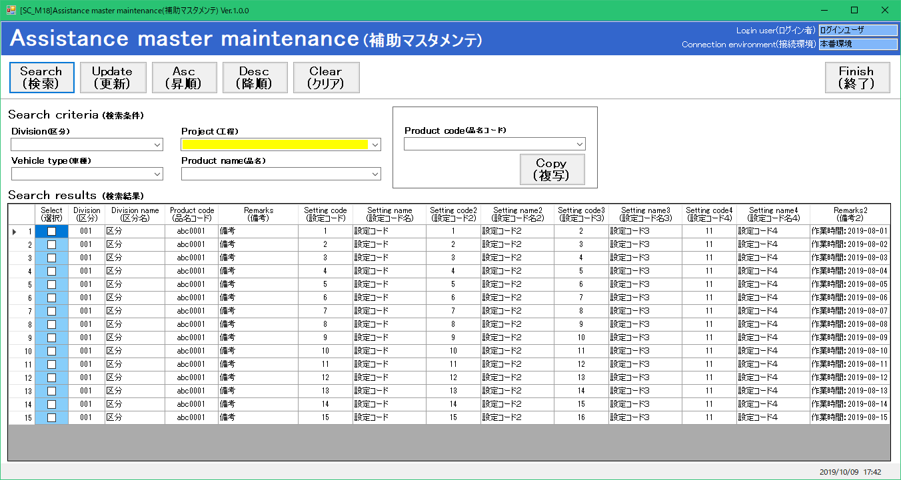
プロジェクト名 | 工程名称 | 機能ID | 機能名称 | 作成日 | 2019-08-19 | 作成者 | 詹
B/D生産管理システム | 基本設計 | SC-M18 | 補助マスタ | 更新日 |  | 更新者

２. 画面レイアウト

